Sheet1
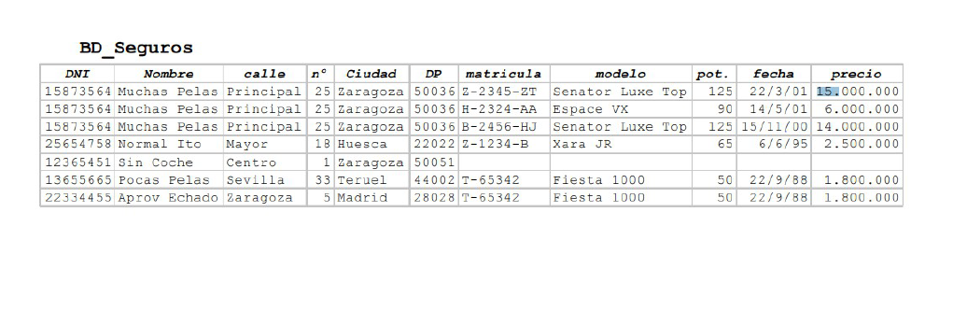
1fn
DNI | Nombre | Apellido | Calle | Nº | Ciudad | DP | Matricula | DNI | Modelo | Pot. | Fecha | Precio
15873564 | Muchas | Pelas | Principal | 25 | Zaragoza | 50036 | Z-2345-ZT | 15873564 | Senator Luxe Top | 125 | 2001-03-22 | 15,000,000
25654758 | Normal | Ito | Mayor | 18 | Huesca | 22022 | H-2324-AA | 15873564 | Espace VX | 90 | 2001-05-14 | 6,000,000
12365451 | Sin | Coche | Centro | 1 | Zaragoza | 50051 | B-2456-HJ | 15873564 | Senator Luxe Top | 125 | 2000-11-15 | 14,000,000
13655665 | Pocas | Pelas | Sevilla | 22 | Teruel | 44002 | Z-1234-B | 25654758 | Xara JR | 65 | 1995-06-06 | 2,500,000
22334455 | Aprov | Echado | Zaragoza | 5 | Madrid | 28028 | T-65342 | 22334455 | Fiesta 1000 | 50 | 1988-09-22 | 1,800,000
 |  |  |  |  |  |  | T-65343 | 13655665 | Fiesta 1001 | 51 | 1988-09-23 | 1,800,001

2fn
DNI | Nombre | Apellido | Calle | Nº | Ciudad | DP | Matricula | DNI | Fecha | Precio
15873564 | Muchas | Pelas | Principal | 25 | Zaragoza | 50036 | Z-2345-ZT | 15873564 | 2001-03-22 | 15,000,000
25654758 | Normal | Ito | Mayor | 18 | Huesca | 22022 | H-2324-AA | 15873564 | 2001-05-14 | 6,000,000
12365451 | Sin | Coche | Centro | 1 | Zaragoza | 50051 | B-2456-HJ | 15873564 | 2000-11-15 | 14,000,000
13655665 | Pocas | Pelas | Sevilla | 22 | Teruel | 44002 | Z-1234-B | 25654758 | 1995-06-06 | 2,500,000
22334455 | Aprov | Echado | Zaragoza | 5 | Madrid | 28028 | T-65342 | 22334455 | 1988-09-22 | 1,800,000
 |  |  |  |  |  |  | T-65343 | 13655665 | 1988-09-23 | 1,800,001

 |  |  |  |  |  |  |  | Matricula | Modelo | Pot.
 |  |  |  |  |  |  |  | Z-2345-ZT | Senator Luxe Top | 125
 |  |  |  |  |  |  |  | H-2324-AA | Espace VX | 90
 |  |  |  |  |  |  |  | B-2456-HJ | Senator Luxe Top | 125
 |  |  |  |  |  |  |  | Z-1234-B | Xara JR | 65
 |  |  |  |  |  |  |  | T-65342 | Fiesta 1000 | 50
 |  |  |  |  |  |  |  | T-65343 | Fiesta 1001 | 51

3fn
DNI | Nombre | Apellido | Calle | Nº | DP |  | Matricula | DNI | Fecha | Precio
15873564 | Muchas | Pelas | Principal | 25 | 50036 |  | Z-2345-ZT | 15873564 | 2001-03-22 | 15,000,000
25654758 | Normal | Ito | Mayor | 18 | 22022 |  | H-2324-AA | 15873564 | 2001-05-14 | 6,000,000
12365451 | Sin | Coche | Centro | 1 | 50051 |  | B-2456-HJ | 15873564 | 2000-11-15 | 14,000,000
13655665 | Pocas | Pelas | Sevilla | 22 | 44002 |  | Z-1234-B | 25654758 | 1995-06-06 | 2,500,000
22334455 | Aprov | Echado | Zaragoza | 5 | 28028 |  | T-65342 | 22334455 | 1988-09-22 | 1,800,000
 |  |  |  |  |  |  | T-65343 | 13655665 | 1988-09-23 | 1,800,001

 | DP | Ciudad |  |  |  |  |  | Matricula | Modelo |  | Modelo | Pot.
 | 50036 | Zaragoza |  |  |  |  |  | Z-2345-ZT | Senator Luxe Top |  | Senator Luxe Top | 125
 | 22022 | Huesca |  |  |  |  |  | H-2324-AA | Espace VX |  | Espace VX | 90
 | 50051 | Zaragoza |  |  |  |  |  | B-2456-HJ | Senator Luxe Top |  | Senator Luxe Top | 125
 | 44002 | Teruel |  |  |  |  |  | Z-1234-B | Xara JR |  | Xara JR | 65
 | 28028 | Madrid |  |  |  |  |  | T-65342 | Fiesta 1000 |  | Fiesta 1000 | 50
 |  |  |  |  |  |  |  | T-65343 | Fiesta 1001 |  | Fiesta 1001 | 51

